Sheet1
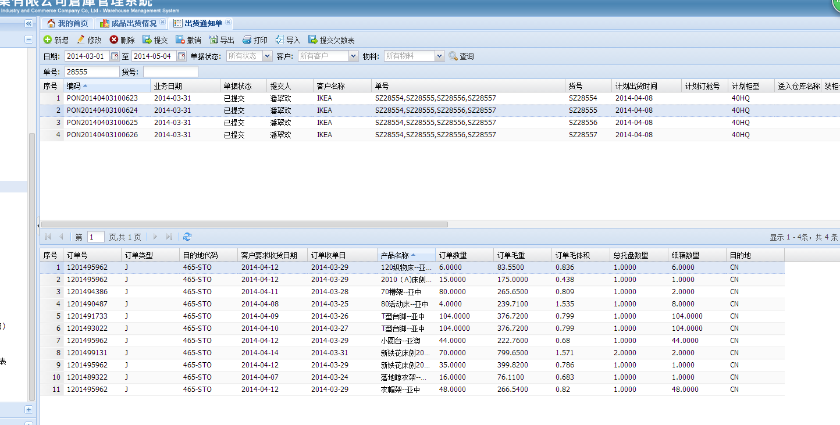
以此为例：
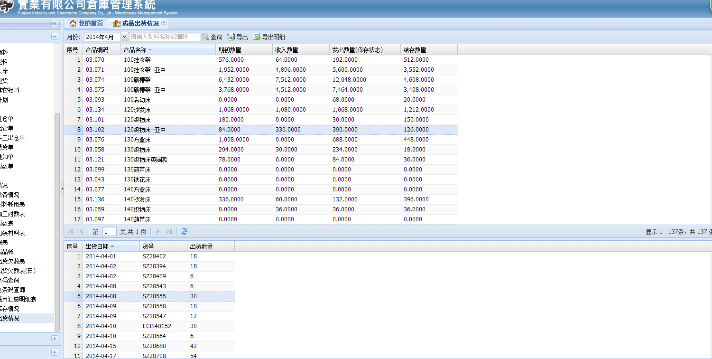

成品出货情况，按货号计算与出货通知单的数量不一致。

货号：SZ28555出货通知单只有6套，但成品出货情况有30套。

